Customer - Paramter
Program Requirement
โปรแกรมนี้มีลักษณะเป็น Web service เพื่อส่งข้อมูล Customer master ไปให้ยัง Web application
เพื่อใช้ Authentication ใน Phase 2

Import Parameters
Outbound Interface |  |  |  |  |  | ประมาณ 12,000 Records (19 Fields)
No. | Field name | Technical field |  | R/O | Length | Note
1 | Sales Organization | KNVV-VKORG | Single value | R | 4 | 1100
2 | Distribution Channel | KNVV-VTWEG | Multiple values | R | 4 | 10 , 20 , 30
3 | Division | KNVV-SPART | Multiple values | O | 2 | Default 00
4 | Business Partner | KNA1-KUNNR | Multiple values | O | 10
5 | Grouping | BUT000-BU_GROUP | Multiple values | O | 10 | BP11 - Sold to
6
7
8

Require field
1. Sales organization
2. Distribution Channel

หมายเหตุ
- เงื่อนไขลูกค้ายังไม่ปิดบัญชี/ปิดร้าน ( Customer + Sales area เช็ค KNVV-AUFSD <> 'ZX' Inactive AND Customer เช็ค KNA1-AUFSD <> 'ZX' - Inactive )
- สามารถ Resend ส่งไปเพิ่มได้ หรือ update ทั้งหมดระหว่างวัน ทางเว็บสามารถเพิ่มได้ หรือ update ทั้งหมดได้
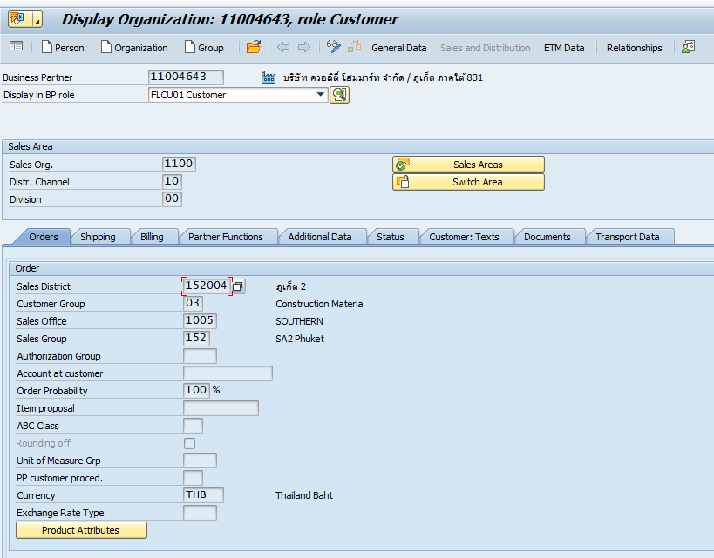
Authorization Checking:
Sales area

Export Parameters:
Sheet Data & Sheet Field detail

Exception :
Return |  | Result | Message
 |  | 0 | Success
 |  | 1 | Data record not found
 |  | 2 | No Authorization

Unit01
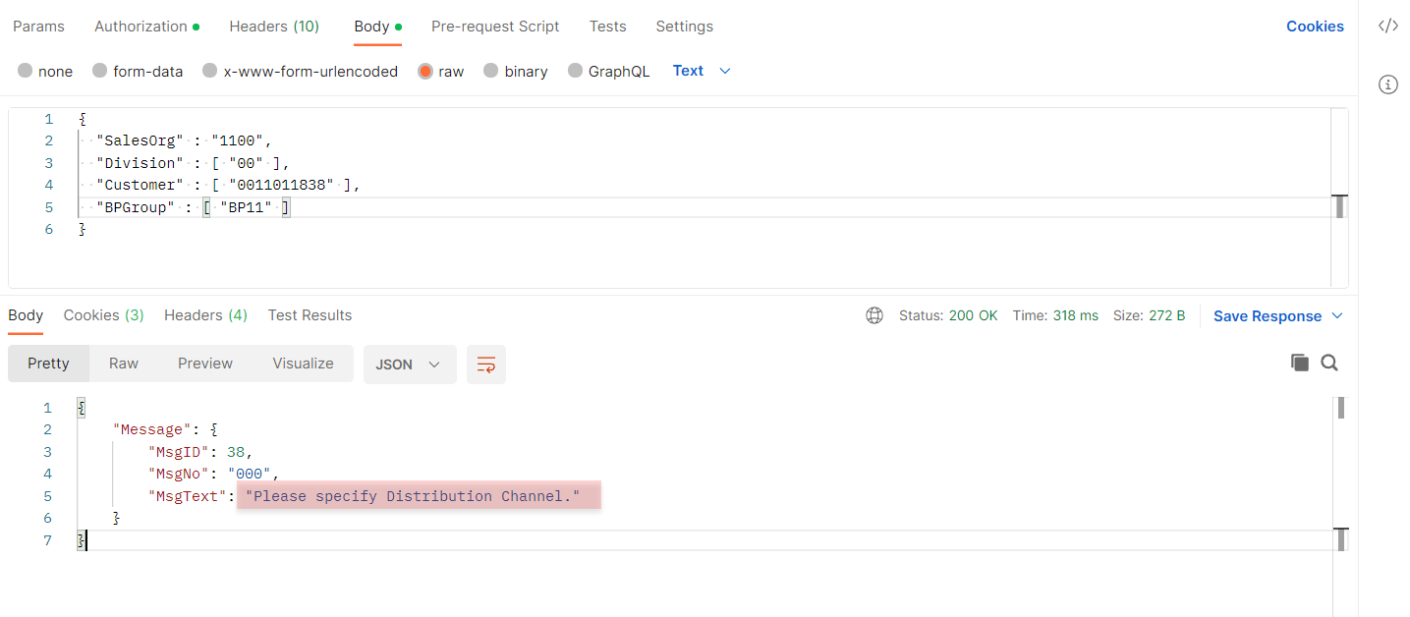
ไม่ได้ระบุ Dist. Chann.
Request Parameters
 | {
 | "SalesOrg" : "1100",
 | "Division" : [ "00" ],
 | "Customer" : [ "0011011838" ],
 | "BPGroup" : [ "BP11" ]
 | }

แสดง Error Required filed ที่ต้องระบุได้ถูกต้อง สำหรับ Dist. Chann.

Unit02
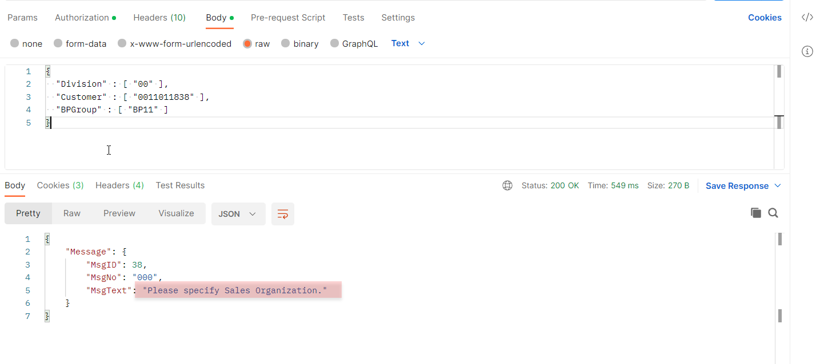
ไม่ได้ระบุ Sales Org.
Request Parameters
 | {
 | "Division" : [ "00" ],
 | "Customer" : [ "0011011838" ],
 | "BPGroup" : [ "BP11" ]
 | }

แสดง Error Required filed ที่ต้องระบุได้ถูกต้อง สำหรับ Sales Org.

Unit08
ทดสอบกรณี Customer Block By All Sales area
Request Parameters |  | มีการบล็อกที่ระดับ All Sales Areas = ZX ของลูกค้า : 11011838 และมีข้อมูล 2 Sales Area คือ Dist. Chann. 10 , 20
 | {
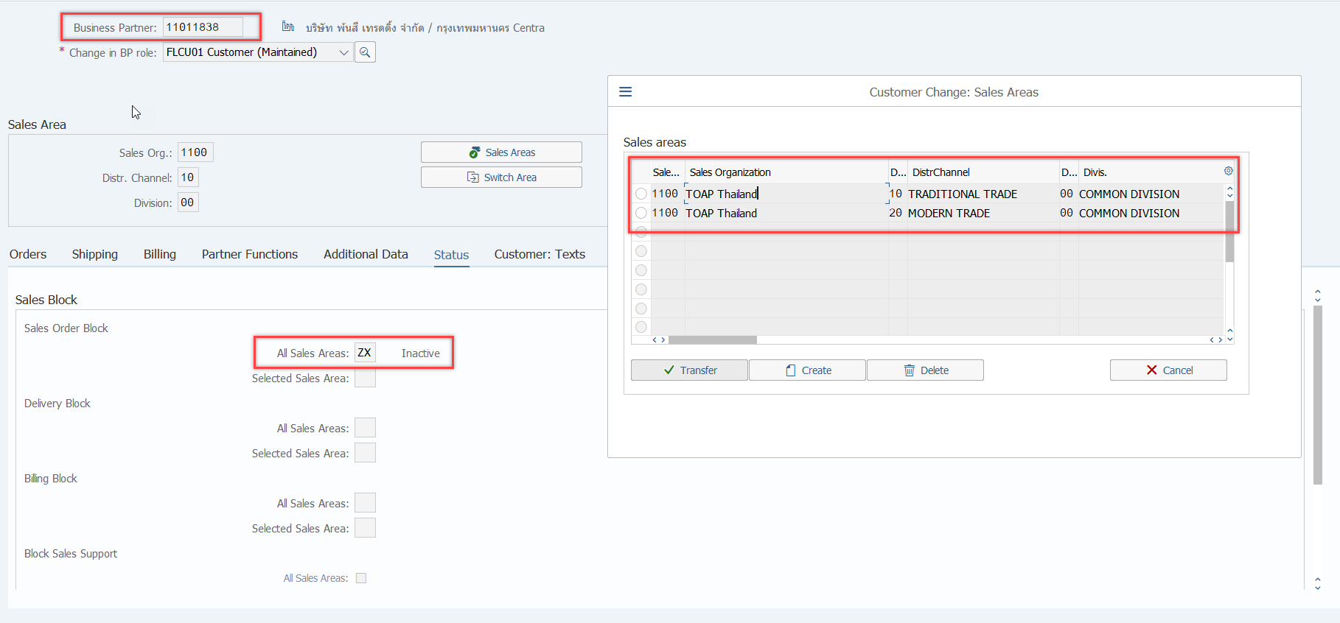
 | "SalesOrg" : "1100",
 | "DistChan" : ["10","20"],
 | "Division" : ["00"],
 | "Customer" : ["0011011838","0011000020"],
 | }

ส่งข้อมูลเฉพาะลูกค้า : 11000020
 | {
 | "CustomerData": {
 | "Client": 210,
 | "Customer": "0011000020",
 | "SalesOrg": 1100,
 | "DistChan": 10,
 | "BuyGroup": "BP11",
 | "CustName": "พรชัยเจริญฮาร์ดแวร์",
 | "SalesDist": 116004,
 | "SalesDistName": "บางกะปิ",
 | "SalesOffice": 1001,
 | "SalesOfficeName": "METROPOLIS",
 | "SalesGroup": 116,
 | "SalesGroupName": "M6 Burapha",
 | "SalesEmp": 11160272,
 | "SalesEmpName": "นิพนธ์ พรหมพงศ์ปัญญา",
 | "SalesMng": 11060018,
 | "SalesMngName": "สุรเชษฐ์ สิทธิพล",
 | "CreateBy": "TOA_PO_RFC",
 | "CreateDate": "29/11/2022",
 | "CreateTime": "14:31:46" | ลูกค้า : 11000020 ไม่ได้ทำการบล็อกในระดับ All Sales Areas
 | }
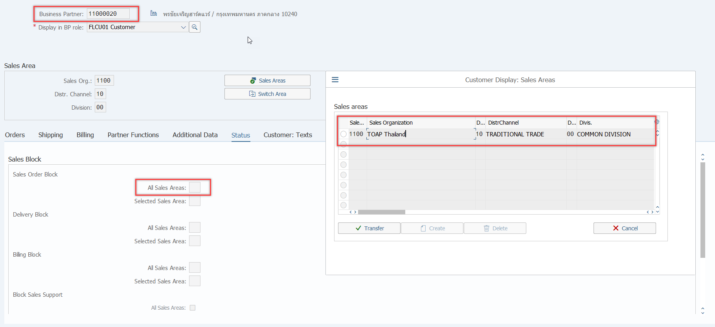
 | }

Unit09
ทดสอบกรณี Customer Block By Selected Sales area
Request Parameters |  | ลูกค้า : 11011838 มีการบล็อกที่ระดับ Selected Sales Areas = ZX ของ Sales Area 1100-10-00
 | {
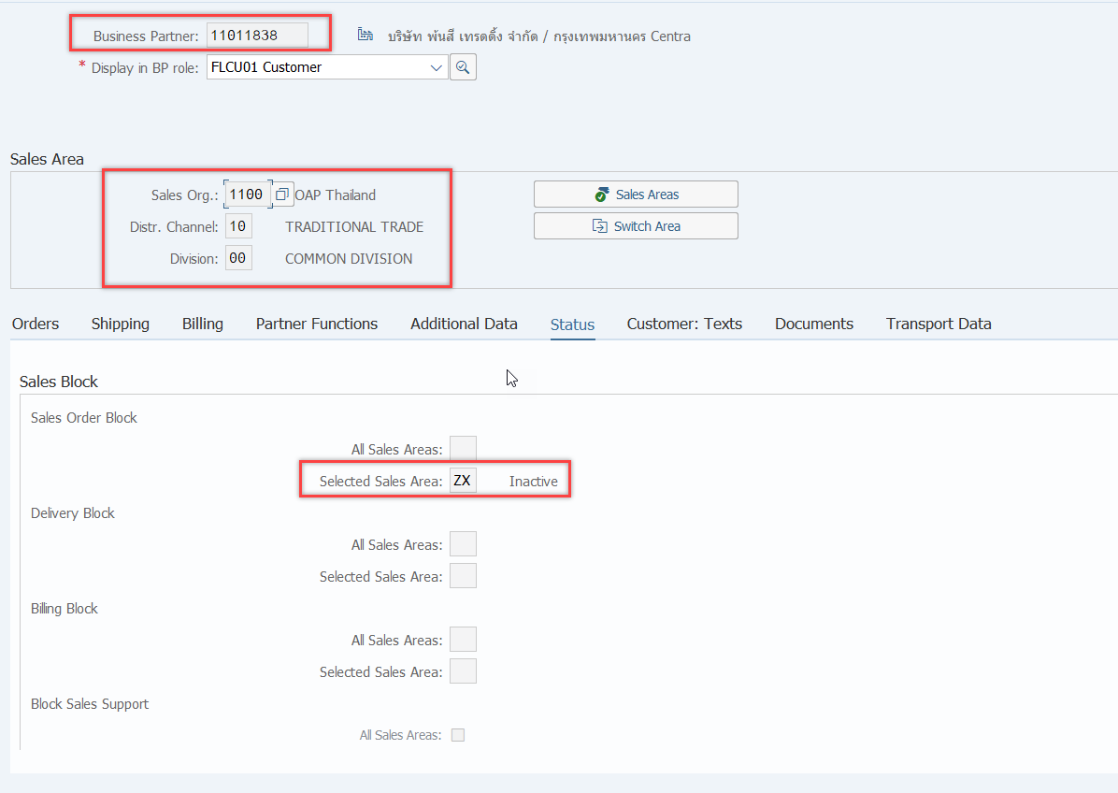
 | "SalesOrg" : "1100",
 | "DistChan" : ["10","20"],
 | "Division" : ["00"],
 | "Customer" : ["0011011838"],
 | }

ส่งข้อมูลลูกค้า : 11000020 เฉพาะ Sales Area 1100-20-00
 | {
 | "CustomerData": {
 | "Client": 210,
 | "Customer": "0011011838",
 | "SalesOrg": 1100,
 | "DistChan": 20,
 | "BuyGroup": "BP11",
 | "CustName": "บริษัท พ้นสี เทรดดิ้ง จำกัดชั้น 2โซน 3โต๊ะ A1",
 | "SalesDist": 115002,
 | "SalesDistName": "ป้อมปราบศัตรูพ่าย",
 | "SalesOffice": 2001,
 | "SalesOfficeName": "MODERN TRADE",
 | "SalesGroup": "B21",
 | "SalesGroupName": "Modern Trade",
 | "SalesEmp": 11160149,
 | "SalesEmpName": "กฤษณี อิศรกุล",
 | "SalesMng": 11121195,
 | "SalesMngName": "ชาตรี รัตนะ",
 | "CreateBy": "TOA_PO_RFC",
 | "CreateDate": "29/11/2022",
 | "CreateTime": "14:53:13" | ลูกค้า : 11011838 ไม่ได้ทำการบล็อกที่ระดับ Selected Sales Areas ของ Sales Area 1100-20-00
 | }

  

